ID & MD
ID&MD
No. | Req. List | 客户是否定制? | Customization | 是否定制 | 确认状态
1 | 整机描述 | Y | 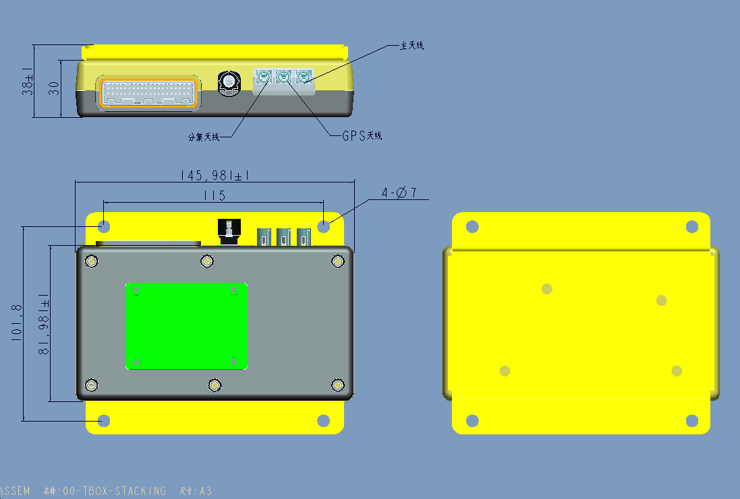 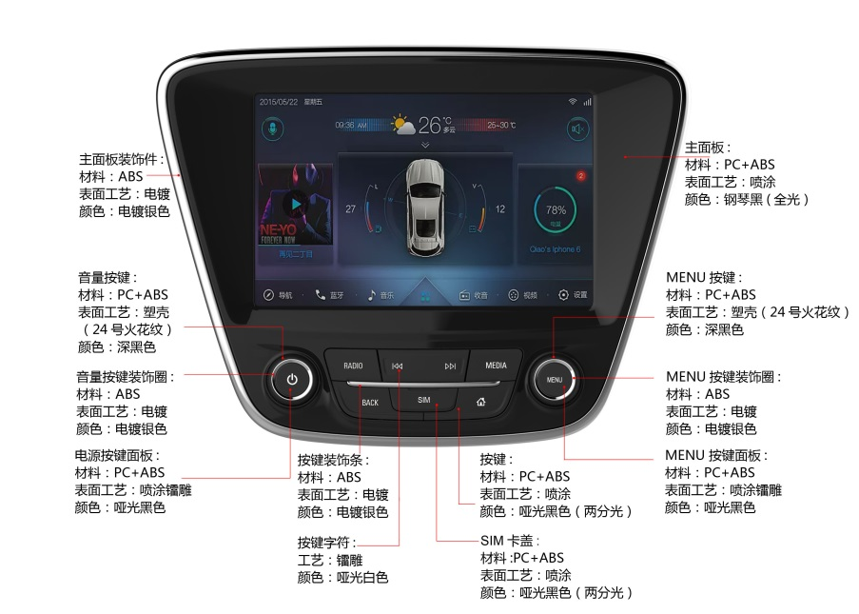
2 | 外壳颜色 | N
3 | 数据线 | N | NA
4 | 充电器 |  | NA
5 | 工艺 |  | 如ID图
6 | 电池 |  | NA
7 | 认证 |  | NA
8 | 螺丝

软件需求
功能模块 | 功能项 | 功能描述 | 备注 | 更新时间
通用 | 系统 | 1、android7.1 OS； 2、系统异常后，能够重启恢复； |  | 2018-06-28
 | Memory | 2GB DDR2+16GB eMMC |  | 2018-06-28
 | 屏幕 | 8寸，1280*800 LCD显示 |  | 2018-06-28
 | 系统语言 | 1、简体中文； |  | 2018-06-28
 | 系统时间 | 1、自动同步北京时间（24小时制）； |  | 2018-08-16
频段 | LTE FDD | B1，B3，B8 |  | 2018-06-28
 | LTE TDD | B38，B39，B40，B41 |  | 2018-06-28
 | TD-SCDMA | B34，B39 |  | 2018-06-28
 | WCDMA | B1 |  | 2018-06-28
 | GSM | B3,B8 |  | 2018-06-28
 | CDMA | BC0 |  | 2018-06-28
开机 | 开机logo&警告 | 1、设备上电/重启，显示开机logo和开机动画； 2、设备从休眠到唤醒，显示开机动画； 3、在开机警告功能开启的状态下，每次上电/重启/从休眠到唤醒，均显示开机警告界面； 4、开机“警告”界面要求，警告界面提示语“为了您的安全，车辆行驶中请不要进行操作请务必参照实际的交通规则驾驶”。用户点击“同意”按钮后进入系统； 5、开机“警告”界面功能可以在设置中关闭，关闭之后，下次开机不再提示。系统初始默认开启状态； 6、在开机“警告”界面下，Home/Back按键功能均不能退出该界面； |  | 2018-09-04
 | 记忆播放 | 1、关机前如果收音机、本地音乐、iPod在运行，需要记忆状态，开机自动启动，进入关机前状态； 2、记忆应用开启后，如果记忆源文件不存在，则按照首次开启播放；如果没有可用外部存储设备，则不能启动对应的应用。 |  | 2018-06-28
主界面 | 主界面风格 | 主界面按照泛亚指定风格；具体以最终UI效果图为准； |  | 2018-06-28
 | 主界面应用 | 1、高德地图；电台（FM/AM）；本地音乐；在线音乐；本地视频；DVR预览；蓝牙电话；Carlife/Carplay；系统设置； |  | 2018-06-28
 | 功能要求 | 1、每页布局8个应用，分成两行，上、下各4个应用； 2、支持分页，通过左右滑动可以切换上/下页；页面滑动不支持循环； 3、支持长按拖动应用进行位置调整，支持跨页调整位置； 4、主界面超过1页时，能够表示总共有多少页以及当前所在第几页； 5、本地音乐/蓝牙音乐/收音机在播放时，Launcher界面的UI以及应用快捷键图标需要有动态频谱显示； |  | 2018-06-28
 | 状态栏功能要求 | 状态栏布局依次为：Home键区域；应用快捷键区域；状态信息区域；时间功能区域； |  | 2018-06-28
 |  | HOME快捷键： 1、在非主界面下，点击该虚拟按键，返回主界面； 2、在主界面下点击该虚拟按键，进行翻页切换。支持循环翻页； |  | 2018-06-28
 |  | 应用快捷键： 1、支持6个应用的快捷键，点击可打开对应的应用； 2、从左往右：语音，电话，导航和电台，音乐（本地/蓝牙），手机投射； 其中2个动态显示：音乐和手机投射，即运行时显示，否则不显示； 3、支持手动长按拖动调整位置功能； |  | 2018-06-28
 |  | 状态信息显示： 1、当前移动网络的信号强度；详见附件“公司信号显示标准.xlsx” 2、连网状态+数据使用状态；2G/3G/4G，未联网时不显示； 3、GPS定位状态；---未定位时不显示； 4、BT工作状态；---蓝牙手机的信号强度以及电池电量。未连接时，不显示电池电量，信号图标禁灰；蓝牙关闭之后，不显示； 5、WiFi工作状态；---连接时，显示实际信号状态；未连接时禁灰；关闭之后不显示；图标区分AP和Client; 6、静音状态；---设备静音时，显示静音图标； |  | 2018-06-28
 |  | 时间功能： 1、显示当前系统时间（精确到“分”级）； 2、点击进入时间屏保界面； 3、屏保界面显示年、月、日、星期、时钟以及当前时间（精确到“秒”级）；点击屏保界面退出屏保； 4、如下场景不退出屏保：在当前源使用方控，或机器面板操作“音量加减”“上/下首切换”“静音/取消静音”；其他按键操作退出屏保界面； |  | 2018-06-28
高德地图 | 高德地图 | 1、预置客供高德地图； |  | 2018-06-28
语音 | 思必驰语音 | 1、支持语音打开/关闭各个应用； 2、对于设备中没有安装的应用，通过语音打开/关闭时，需提示“暂不支持此功能”； 3、对于思必驰语音中源生支持的功能，如果与定制要求冲突，以定制要求为准； 4、蓝牙通话过程中或者倒车过程中不支持语音唤醒。 5、在语音唤醒的状态下，如果来电或者倒车，则退出语音交互，优先响应蓝牙电话或者倒车； 6、使用Carlife/Carplay时，语音禁止使用。退出这两个应用后恢复语音功能。 |  | 2018-06-28
 | 思必驰语音源生功能指令集 | \\xaserver2\项目管理部\Customization\LC20\LC2010\SLC_LC2010_VDC\需求资料\思必驰语音源生语音指令 |  | 2018-06-28
FM&AM | 频段范围 | FM频段87.5~108.00MHz AM频段522~1620KHz |  | 2018-06-28
 | 记忆播放 | 1、如果车辆熄火时FM/AM应用正在运行（包括前台运行和后台运行），下次车辆ACC on时FM/AM接收应用需要自动运行上次频段； 2、通过关闭电台方式退出电台应用，下次开启后，继续上次退出前频段开始播报； |  | 2018-06-28
 | 支持的功能 | 1、FM/AM切换； 2、频段收藏以及收藏频段播放功能； 3、显示当前播放的频段，前缀FM或者AM； 4、显示如下三种状态“不显示/立体声/无信号”，其中单声道时不显示任何文字/有立体声时显示立体声/没有信号时显示无信号； 5、支持手动拖动滑动杆调节当前播放频段；通过该方式找到的可用频段不支持自动保存到收藏列表； 6、支持自动电台更新，可以实现搜索FM和AM支持的整个频段范围； （1）首次使用，自动执行电台更新，并提示用户“电台出厂扫描中，请稍后”。 （2）支持取消扫描。按照步骤（3）中的正常方式处理已搜索到的可用频段，如果没有可用频段，则不做处理； （3）扫描FM&AM整个支持频段范围，将有效频段从小到大存放在FM/AM波段收藏电台区，并播放第一个收藏电台；超过36（FM）/12（AM）个时，只保存前36（FM）/12（AM）个，不足36（FM）/12（AM）个时，按实际保存； （4）在自动搜索过程中，切换到其他应用界面，搜索继续； （5）在自动搜索过程中，收音机界面的FM/AM以及频段显示信息跟随搜索情况变化； 7、支持关闭广播功能；关闭广播后，自动退出电台应用； 8、支持向上/下搜索功能。 （1）实现从当前频段开始搜索，最大搜索整个FM或者AM支持的频段，循环一周。找到第一个有效频段时停止搜索，并播放当前频段； （2）通过该方式找到的频段不支持自动保存； （3）搜索过程中，收音机界面显示的频段值跟随搜索变化； （4）搜索过程中，点击收音机界面的关闭按钮，停止搜索，但应用不关闭； 9、电台在后台运行时，电台应用主界面的图标以及快捷键图标需显示频谱动画，表示电台正在播放； |  | 2018-09-03
 | 频段收藏 | FM/AM支持用户手动收藏当前播放的频段： FM：支持最多收藏36个频段； AM：支持最多收藏12个频段； 1、收藏按钮每页6个，通过长按(>1s）进行保存当前播放的频段； 2、保存之后，通过点击可以切换到指定的频段播放；所点击的收藏按钮显示要与其他按钮区分开来； 3、如果通过手动调节滑动杆方式调节播放频段与收藏的一致，则收藏页面中第一个与之相同的收藏按钮与其他按钮区分开来显示。 4、支持收藏页面点击/滑动切换； （1）点击可以切换到下一页，点击切换支持循环操作，即在最后一页点击切换按钮时，切换到第一页； （2）滑动收藏页面支持上/下页切换。不支持循环切换； 5、收藏按钮支持保存相同频段； 6、初始为空，显示“长按收藏”；保存后显示对应的频段值； 7、能够表示收藏按钮总共有多少页以及当前所在第几页； |  | 2018-06-28
 | 电台信号变化处理方案 | 隧道中信号由强变弱的处理方式: 1、FM:当信号低于1dB时，收音机处于静音状态；TFT显示屏显示“无信号”提示； 2、AM:当信号低于35dB时，收音机处于静音状态；TFT显示屏显示“无信号”提示； |  | 2018-06-28
 |  | 隧道中信号由弱变强的处理方式: 1、FM:当信号高于(2-3)dB时，收音机解除静音状态；有声音输出，显示收音频率； 2、AM:当信号高于(38-40)dB时，收音机解除静音状态；有声音输出，显示收音频率 |  | 2018-06-28
本地音乐 | 播放外设音频 | 支持通过USB(TypeA USB口)口外接U盘或者ipod上的歌曲（支持控制ipod播放功能）； |  | 2018-09-03
 | 音频格式 | 需要支持的音频格式有：MP3、AAC、WAV、FLAC； |  | 2018-06-28
 | 功能要求 | 1、如果没有U盘插入，则主界面本地音乐图标禁灰，点击时弹框提示“请注意，无可用USB设备，请检查...”。点击弹框外的其他区域，可以关闭弹框，否则，弹框3秒后自动关闭； 2、支持切换播放U盘-L和U盘-R，默认播放U盘-L的音频文件； 3、首次开启，默认从U盘-L（如果不存在，则为U盘-R）的歌曲名列表第一首开始播放； 4、支持记忆播放功能；自动从上次退出前的位置开始播放； |  | 2018-08-16
 | 播放界面功能 | 1、支持显示：序号(当前/总数)+歌曲名称，表演者，专辑； （1）序号+歌曲名称显示区域长度不够，支持滚动显示；未获取到信息时显示“未知标题”“未知表演者”“未知专辑”； （2）触摸该信息信息回到当前播放歌曲所在的列表； 2、支持播放进度条，支持拽和点快速定义播放进度；进度条左边显示已播放时间，右边显示总时间； 3、支持专辑图片显示功能；默认专辑图片，有真实专辑图片要替换； 4、支持播放/暂停，上/下首切换功能；其中，上/下首功能支持循环切换； 5、支持歌曲收藏功能，初始未收藏，点击收藏，再次点击取消收藏；收藏的歌曲在“我的收藏”列表中显示； 6、支持如下3种模式切换，“全部循环”“单曲循环”“随机播放”；默认为全部循环，其中单曲模式支持上下首切换； 7、支持从播放界面返回到当前播放列表； |  | 2018-08-16
 | 列表界面功能 | 1、列表分为：“我的收藏”“文件夹”“歌曲名”“表演者”“专辑”； 2、列表功能： （1）列表中的歌曲加载完成后，除“我的收藏”列表以外，其他列表均按照歌曲名称的拼音正序排列。支持以A-#排序的搜索，当前位置以高亮显示，可以快速检索列表内容；“我的收藏”列表按照收藏先后显示，最后收藏的排在最上面； （2）触摸列表歌曲进入播放(默认播放第1首)； （3）列表支持滑动翻页； （4）列表之间可以任意切换； 3、列表中每一个list包含的信息有： （1）序号或播放图标，当选中的歌曲无论播放或者暂停都显示播放图标，否则显示序号； （2）歌名&格式； （3）未收藏与收藏图示按钮/删除（删除只针对“我的收藏”列表）；支持点击进行收藏或者取消收藏功能；“我的收藏”列表中是删除按钮，点击直接从收藏列表中删除，删除时不提示。 4、播放过程中，拔出当前播放源的存储设备，停止播放；如果有其他外部存储设备，则刷新所有播放列表，并自动播放第一首歌曲；否则，退出本地音乐应用； |  | 2018-06-28
 |  | “我的收藏”列表： 1、初始为空，用户根据需要进行收藏； 2、用户点击收藏后，“我的收藏”列表同步更新； 3、如果取消收藏不立即切歌曲，继续播放到结束； 4、如果已收藏的歌曲文件不存在，则收藏列不显示；但是保留数据库记录； 5、有新的U盘插入，且歌曲被收藏后，清空历史收藏数据库记录； 6、针对U盘-L和U盘-R，收藏列表数据库分开记录，相互之间不受对方记录信息变更影响； |  | 2018-08-16
 |  | “文件夹”列表： 1、序号+文件夹名称，按照插入的U盘实际存储情况进行文件夹分类； 2、点击具体文件夹进入到对应文件夹列表； 3、文件夹列表按照名称以A-#排序，当前位置以高亮显示，可以快速检索列表内容； |  | 2018-06-28
 |  | “歌曲名”列表： 1、直接显示的是歌曲列表信息，具体要求参见“列表界面功能”中的第3条； |  | 2018-06-28
 |  | “表演者”列表： 1、序号+表演者名称； 2、点击具体文件夹进入到对应文件夹列表； 3、文件夹列表按照名称以A-#排序，当前位置以高亮显示，可以快速检索列表内容； |  | 2018-06-28
 |  | “专辑”列表： 1、序号+专辑名称； 2、点击具体文件夹进入到对应文件夹列表； 3、文件夹列表按照名称以A-#排序，当前位置以高亮显示，可以快速检索列表内容； |  | 2018-06-28
本地视频 | 播放外设视频 | 本地音乐播放应用需要支持播放在USB（TypeA USB口）外接U盘或者ipod上的视频（支持控制ipod播放功能）； |  | 2018-09-03
 | 视频格式 | 需要支持的视频格式有：MPEG、AVI、MKV、MOV、MP4 、3GP、VOB； |  | 2018-06-28
 | 功能 | 1、首次打开本地视频，弹出警告界面。 （1）界面显示内容：警告标识+标题：“警告”+提示语：“为了您的安全，车辆行驶中请不要进行操作请务必参照实际的交通规则驾驶”； （2）警告界面支持三种退出方式： “本次同意”---应用退出后，下次进入时继续提示，选择后进入应用； “本次不再提示”---没有熄火，则不再提示，选择后进入应用； “退出”---退出视频播放应用； 2、支持切换播放U盘-L和U盘-R视频，默认播放U盘-L的视频文件； 3、如果没有U盘插入，则主界面本地音乐图标禁灰，点击时弹框提示“请注意，无可用USB设备，请检查...”。点击弹框外的其他区域，可以关闭弹框，否则，弹框3秒后自动关闭； 4、支持断点记忆播放，即再次开启应用后，从上次退出前的位置开始播放；如果记忆断点对应的视频文件不存在，则显示文件名列表； | 1. 需要提供查询是否熄火的接口 | 2018-06-28
 | 视频列表 | 视频列表分为：“文件名”和“文件夹”两种； 1、视频文件按照缩略图形式显示。按照文件名从左至右、从上至下排序。支持以A-#排序的搜索，当前位置以高亮显示，可以快速检索列表内容； 2、“文件名”列表直接显示当前存储设备的视频文件列表； 3、“文件夹”：显示当前存储器中所有根目录含有视频的文件夹列表。文件夹列表不考虑原存储其中路径关系，所有根目录含有视频文件的文件夹都在当前列表中显示。打开某一个文件是视频文件列表； 4、“文件夹”支持以A-#排序的搜索，当前位置以高亮显示，可以快速检索列表内容； 4、播放过程中，拔出当前播放源的存储设备，停止播放；如果有其他外部存储设备，则刷新所有播放列表；否则，退出本地视频应用； |  | 2018-06-28
 | 播放逻辑 | 1、视频播放时，实时监测GPS车速，根据获取到的车速，分为小于10km/h和大于等于10km/h两种处理方案； 2、车速＜10km/h，视频正常播放； 3、车速≥10km/h，在播放画面中增加警告画面。提示内容：警告标识+标题：“警告”+提示语：“为驾驶安全，车辆行驶中禁止观看视频”；且视频播放界面功能均不能点击； |  | 2018-06-28
 | 播放界面 | 显示当前播放信息： 1、“VIDEOO1”：为当前播放的文件夹名称； 2、“1/58”：为当前播放第1个/总数58个； 3、“VIDEO01.MOV”：为当前播放的名称，长度不够支持滚动显示； |  | 2018-06-28
 |  | 播放进度条： 1、支持显示播放进度条，进度条左侧是当前已播放的时间，右侧是视频总时间。时间都精确到秒； 2、进度条支持拖动或者点击进行播放位置定义； |  | 2018-06-28
 |  | 播放功能: 1、播放/暂停，上/下集切换（支持基于当前播放列表循环切换）； 2、在播放界面，点击费功能区域或者连续3s不操作，则播放切换到全屏模式，隐藏播放界面的功能显示； 3、在全屏播放界面，点击屏幕，退出全屏，返回到播放界面； 4、支持单指左右滑屏手势功能，向左滑动实现视频快退15s，向右滑动实现视频快进15s；滑动时，界面有左/右滑动图标提示以及+/-15s信息，提示1s后自动消失； |  | 2018-08-16
 |  | 播放模式：基于当前播放列表支持两种播放模式，全部循环、单曲循环； 1、默认为全部循环； 2、在单曲循环模式下，支持上/下集切换； |  | 2018-06-28
DVR预览 | DVR预览应用要求 | 1、DVR应用由上海索菱提供，三旗预置到版本中即可； 2、在WLAN功能关闭的情况下，Launcher界面的DVR应用图标禁灰，打开（Launcher界面点击或者语音方式打开）应用时时弹框提示“车机WLAN处于关闭状态请前往WiFi设置打开”，并在弹框中增加进入WiFi设置的入口，方便用户进行WiFi设置操作； |  | 2018-06-28
 | APK | \\xaserver2\项目管理部\Customization\LC20\LC2010\SLC_LC2010_VDC\需求资料\索菱DVR应用 |  | 2018-06-28
电话 | 蓝牙连接/断开 | 1、首次连接时通过手机端选择连接； 2、针对有连接记录的手机，支持自动连接； 3、蓝牙断开时，弹框提示“请注意，蓝牙连接已断开”。点击弹框以外的其他区域或者等待5秒，弹框关闭； 4、蓝牙电话功能连接后，设备蓝牙是不可见的。如果只是连接蓝牙音乐，则设备蓝牙可见，且可以建立蓝牙电话连接； 5、蓝牙的连接状态根据蓝牙电话连接状态来判定； |  | 2018-06-28
 | 拨号 | 支持拨号功能，拨号界面包含： (1)号码输入显示，支持删除输入的号码。单点从末尾开始逐个删除输入的号码，长按删除整个输入的号码信息； (2)九宫格拨号键盘，包含：“0~9、*、#”以及拨出按键； (3)拨号过程中，针对当前输入进去的号码，同步显示联系人列表中匹配到包含该字串的联系人信息，信息包含姓名和号码。随着号码的输入，筛选记录持续更新。如果联系人未同步，则不显示。 |  | 2018-06-28
 | 通话记录 | 1、支持显示手机端的通话记录信息，默认只显示连接蓝牙后的通话记录，可以在蓝牙设置中开启通话记录同步开关，显示所有历史通话信息；通话记录包含联系人、通话次数、电话号码、拨打状态（拨出/接听）、连接蓝牙后最近一次通话时长（精确到秒级）或者日期（历史通话记录）； 2、点击其中一条通话记录可以拨打该电话； 3、连接蓝牙后，没有通话时，通话记录界面显示文本提示信息“列表为空，车机手机通过蓝牙连接后，发生的通话会记录在这里”； 4、支持手动刷新通话记录的功能，需要将手机端当前的通话记录都同步到设备。同步时，增加“同步中...”提示框，且背景禁灰不可用； |  | 2018-08-16
 | 电话本 | 1、通讯录同步功能，在蓝牙设置中支持开/关自动同步联系人功能； 2、联系人信息包含：图标、姓名、号码以及收藏收藏按钮； 3、点击收藏图标，可以将对应的联系人收藏到收藏列表中，收藏之后有状态显示。对于已收藏的联系人，再次点击收藏图标，则取消收藏； 4、收藏最多收藏10个，达到上限后，继续点击收藏其他号码，则不再收藏，且弹框提示“收藏已满，触摸“收藏按钮（UI图标）”来删除收藏”。点击弹框以外的其他区域或者5秒，弹框消失。 5、电话本自动同步功能关闭状态下，蓝牙连接后，如果与上次连接是手机属于同一台设备，则显示上次的电话本信息，如果与上次连接的手机属于不同设备，则清空电话本历史信息； 6、如果开启电话本自动同步功能，则蓝牙每次连接后，都会刷新电话本信息； 7、支持手动刷新电话本的功能，需要将手机端当前的通讯录录都同步到设备。同步时，增加“同步中...”提示框，且背景禁灰不可用； |  | 2018-08-16
 | 收藏 | 1、显示10个收藏list；初始为空，为空的每个list中显示提示语“添加收藏”，点击切换到电话本界面； 2、每个已保存的电话包含UI图标、姓名、电话号码以及删除按钮； 3、点击常用联系人可以拨打电话，点击删除按钮，直接将对应的联系人从收藏列表中删除，删除后，电话本界面同步状态。 4、收藏列表非空状态下，每次重新建立蓝牙连接后，所连接手机与上次连接属于同一设备，则保留常用列表历史记录，且如果电话本信息被刷新，则常用列表跟随刷新； 5、收藏列表非空状态下，每次重新建立蓝牙连接后，所连接手机与上次连接属于不同设备，则清空常用列表历史信息； |  | 2018-08-16
 | 蓝牙设置 | 进入设置中的蓝牙设置界面； |  | 2018-06-28
 | 通话界面 | 1、显示当前通话的姓名，号码，通话状态（拨号中/来电中，通话中，通话结束）以及通话时长；如果获取不到信息，则显示“未知”； 2、显示电话图标以及连接设备名称； 3、支持“挂断”“键盘”“静音”“听筒”四种功能： （1）“挂断”：挂断本次通话； （2）“键盘”：切换出键盘，并支持输入功能；弹出键盘之后，触摸键盘以外的区域，隐藏键盘； （3）“静音”：通话静音/取消静音切换； （4）“听筒”：实现设备与手机之间通话声音的切换；如果切换到手机端，则“静音”功能失效，按键禁灰，不支持点击； |  | 2018-06-28
 | 通话快捷键界面 | 1、非电话的任意界面通话以OSD叠加的形式； 2、来电快捷键通话界面显示的信息有：“接听”“挂断”功能以及来电姓名，号码，通话状态； 3、导航在前台显示的场景下，拨打电话时，显示快捷键通话界面，包含的信息有：挂断按钮，联系人姓名（没有显示“未知”），号码，通话状态；其余场景下，拨打电话时，都显示正常的通话界面； 4、在蓝牙通话弹出来电OSD信息后，主界面以及状态栏中的应用快捷键只有地图可以操作，其他应用置灰，且不可点击；挂断电话后恢复； 5、在导航界面通话时，显示通话OSD信息，通话和导航相关功能均可操作； 6、在其他应用界面来电时，显示来电OSD信息界面，且其他应用界面不可操作，只能操作来电信息，接听或挂断； |  | 2018-06-28
 | 其他逻辑要求 | 1、在来电或者通话过程中，出现倒车事件，车机端优先响应倒车影像，通话切回手机端。通话结束后，再切换回车机。 2、在倒车过程中来电，直接将通话切回手机端处理。通话结束后，再切换回车机。 3、蓝牙连接断开状态下，蓝牙电话应用UI禁灰，打开（语音/主界面点击/状态栏快捷键点击）时弹框显示文本信息“通过手机连接车机，蓝牙名称：xxxx”和进入蓝牙设置的按键，点击该按键进入设置中蓝牙设置页面。弹框不会自动关闭，点击屏幕其他区域或者返回键/HOME键可以关闭弹框。蓝牙连接成功后，恢复正常功能； 4、通话时，主界面下方快捷菜单，只有蓝牙电话和地图可操作，其他都置灰； |  | 2018-09-07
 | 蓝牙协议 | A2DP/AVRCP/HFP/PBAP profile； |  | 2018-06-28
 | 蓝牙版本 | BT4.1； |  | 2018-06-28
 | 默认状态 | 蓝牙功能默认关闭； |  | 2018-06-28
蓝牙音乐 | 蓝牙音乐 | 1、本地音乐播放需要支持蓝牙音乐播放。 2、支持播放/暂停，上/下首切换； 3、播放界面需要显示当前播放歌曲的如下信息：歌手名，歌曲名，专辑名；在播放过程中，歌曲名走马灯滚动，暂停播放后停止； 4、蓝牙未连接状态下，打开蓝牙音乐（语音/主界面点击/快捷键点击）时，弹框显示文本信息“通过手机连接车机，蓝牙名称：xxxx”和进入蓝牙设置的按键，点击该按键进入设置中蓝牙设置页面。弹框不会自动关闭，点击屏幕其他区域或者返回键/HOME键可以关闭弹框。蓝牙连接成功后，恢复正常功能； 5、蓝牙音乐播放过程中，蓝牙音乐主界面图标以及快捷键图标需显示频谱动画，表示正在播放； |  | 2018-06-28
手机互联 | 与蓝牙连接互斥 | 开启Carplay或者Carlife后，如果有蓝牙连接，则断开蓝牙连接，优先响应手机互联功能； |  | 2018-06-28
 | CarLife/CarPlay | 1、支持Carlife应用功能； 2、支持Carplay应用功能； 3、Carlife需要过百度认证。 4、当没有手机连接时，显示一个中性的手机互联图标，此时，应用名称为“手机互联”。打开时，弹框提示“请注意，无可用手机，请检查...”，弹框风格与无USB时打开本地音乐的提示保持一致； 5、当插上苹果手机，变为Carplay图标，应用名称变更为：“Carplay”。当插上安卓手机，变为Carlife图标，应用名称变更为：“Carlife”； 6、当USB同时连接两个手机，按照USB口先枚举出手机的OS显示对应的ICON以及对应的应用名称； |  | 2018-09-04
设置 | 通用设置 | 屏幕显示设置： 1、屏幕亮度调节功能，支持手动调节屏幕亮度，并显示当前屏幕亮度值； 2、自动调节亮度开关；默认开启；开启后系统需支持根据大灯开关状态调整屏幕亮度，详细需求见“LCD背光调节”的功能描述； 3、屏保，支持设置进入屏保的时间，分别为15min、30min、1h、2h、3h、4h、5h以及关。默认关闭屏保功能； 4、壁纸更换：支持7种壁纸，默认使用第一种壁纸； 5、主题切换； |  | 2018-06-28
 |  | 开机警告功能开关：默认开启； |  | 2018-06-28
 |  | 倒车延时设置界面： 1、倒车延时支持0秒,5秒，10秒，15秒四种设置，默认选择5s； 2、选择四种时长设置后，右侧文本提示分别为： （1）0秒：没有倒车延时，倒车结束后即退出倒车影像； （2）5秒：出厂值，倒车结束时延迟5秒退出倒车影像； （3）10秒：倒车结束时延迟10秒退出倒车影像； （4）15秒：倒车结束时延迟15秒退出倒车影像； |  | 2018-06-28
 |  | 时间与日期设置界面： 1、自动同步开关，默认开启；开启之后自动同步网络日期、时间（默认24小时制）； 2、设置时间： （1）自动同步开启时，设置时间功能禁灰，不支持点击； （2）关闭自动同步之后，可以设置当前时间的：时、分、秒； 3、设置日期 （1）自动同步开启时，设置日期功能禁灰，不支持点击； （2）关闭自动同步之后，可以设置当前日期的年、月、日； |  | 2018-08-16
 |  | APN设置：注：三大运营商的手机类SIM卡的APN进行自动匹配，物联网卡的APN通过手动添加； 1、使用Android源生APN功能设置项，但是界面风格与系统保持一致； 2、设置成功后，能够自动匹配该APN对应的物联网卡； |  | 2018-06-28
 |  | 设备重启： 1、点击重启设备功能，弹框提示用户“是否要执行重启？”弹框支持“是”或“否”两种选择；选择是，则执行第2步，否则执行第3步；点击弹框以外的其它区域，关闭弹框； 2、系统执行重启； 3、关闭弹框，取消本次操作； |  | 2018-06-28
 |  | 恢复出厂设置： 1、点击恢复出厂设置后，弹框提示用户“是否恢复到出厂设置？”弹框支持“是”或“否”两种选择；选择是，则执行第2步，否则执行第3步；点击弹框以外的其它区域，关闭弹框； 2、执行恢复出厂设置，提示用户“正在进行恢复出厂设置，请勿点火或掉电”；设备重启后提示用户“正在执行恢复出厂设置”； 3、关闭弹框，取消本次操作； |  | 2018-06-28
 | WiFi设置 | WiFi AP设置： 1、单SSID，支持SSID设置；默认SSID：MyLink NO xxxxx，其中“xxxxx”为WiFi MAC地址后五位 2、WiFi AP加密方式支持WPA2加密/不加密两种；默认不加密。 3、支持密码设置，初始密码为“00000000”； 4、WiFi允许连接最大用户数7，不支持用户设置； 5、WiFi 支持手动切换2.4G或者5G频点；默认是2.4G； 6、WiFi AP默认关闭；关闭之后，除开关以外，其他热点设置项禁灰，不能使用。 7、热点开关状态需记忆保存； |  | 2018-06-28
 |  | WLAN连接： 1、WLAN连接开关，默认关闭； 2、搜索到的wifi列表，按照信号强弱排列； 3、默认自动刷新WiFi列表，同时支持手动刷新； 4、关闭WLAN开关后，隐藏WiFi列表，显示提示“要查看可用网络，请打开WLAN”，且刷新功能无效； 5、通过点击WiFi列表中的某一个可以发起连接。 （1）对于无密码的WiFi，直接开始连接； （2）对于有密码的WiFi，密码输入支持“密码可见”功能，默认不可见；输入法直接调用android原生态键盘； （3）建立连接后的WiFi在列表中置顶显示，并显示“已连接”状态信息； （4）如果在已连接状态下，切换连接新的WiFi，原来连接的WiFi状态信息转变为“已停用”； 6、触摸已连接，或者输入密码错误的热点时，弹框显示当前连接的热点名称以及IP信息，支持“断开连接”和“取消保存”功能；点击弹框以外的区域，弹框消失； 7、WLAN开启状态下，如果有连接记录，且热点可用，支持自动连接；连接过程中，根据实际情况显示如下三种状态信息： （1）正在获取IP地址…… （2）已保存，通过WPA2进行保护 （3）身份验证出现问题 |  | 2018-06-28
 | 音调设置 | 音量设置： 1、支持媒体音、导航音、通话音的音量设置： （1）媒体音默认12，可调节范围0-30； （2）导航音默认15，可调节范围0-30； （3）通话音默认20，可调节范围5-30； 2、按键音开关，默认开启； 3、在断电或者休眠时，如果媒体、导航音量在大于20时，再次开机后，音量值回到20。否则，保持上次音量值不变； |  | 2018-06-28
 |  | 均衡器： 1、支持均衡器开关控制，默认开启。关闭均衡器开关后，音效设置界面禁灰，但是支持点击选择，点击之后，选中对应的音效模式，并开启均衡器开关。 2、支持如下音效模式设置：流行、摇滚乐、乡村、爵士、人声、低音、古典以及自定义； 3、默认选择自定义，自定义支持高音、中音、低音调节，默认都为0；范围为：-7~7；三种音效设置支持单步和拖动调节； 4、默认自定义支持重置功能，可以将自定义中的三种音量值恢复到默认值； | 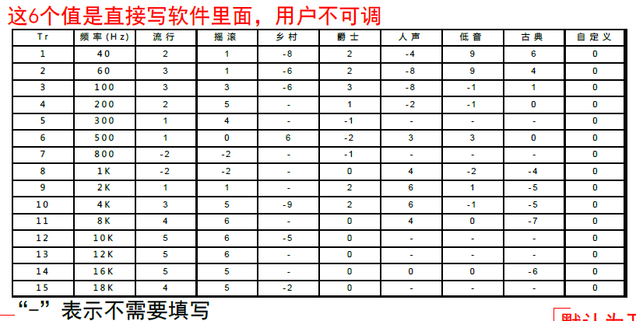 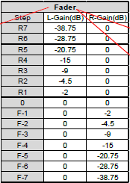 | 2018-06-28
 |  | 音场： 1、以车中心为原点，将车身平面分为直角坐标系的四个象限，默认为原点。 2、支持上/下，左/右点击调节，调节范围-7~7； 3、支持手动拖动调节，可以在调节到平面范围内任意一点； 4、显示当前左右平衡值和前后分配值； |  | 2018-06-28
 | 蓝牙设置 | 蓝牙名称：MyLink NO xxxxx，其中“xxxxx”为蓝牙 MAC地址后五位 |  | 2018-06-28
 |  | 1、蓝牙开关默认开启，关闭蓝牙开关后，隐藏除该开关以外的其他功能；但是需要提示文本信息“打开蓝牙将改善位置准确性及周围的服务”； 2、支持显示蓝牙名称； 3、支持显示蓝牙连接状；支持连接/断开功能，支持删除连接记录的功能； 4、蓝牙连接成功后，已连接蓝牙在列表中置顶显示；如果连接失败需提醒用户； 5、支持“蓝牙自动连接开关”设置，默认开启。该开关控制对已连接过的蓝牙是否支持自动连接功能； 6、支持“自动接听开关”设置，默认关闭。开启后，来电响三声后，自动转为接听； 7、支持“自动同步电话本开关”设置，默认关闭。该开关控制蓝牙连接后是否自动同步手机端的联系人信息； 8、支持“自动同步通话记录开关”设置，默认关闭。该开关控制蓝牙连接后是否自动同步手机端的历史通话记录信息； 9、蓝牙连接后，显示清空电话本功能，打开该功能时弹框提示用户“是否清空电话本”，并支持“是”或“否”的选择功能。点击弹框外的其他区域，弹框消失；实现清空蓝牙电话中电话本的功能；蓝牙未连接，隐藏该功能； 10、蓝牙连接后，显示清空通话记录功能，打开该功能时弹框提示用户“是否清空通话记录”，并支持“是”或“否”的选择功能。点击弹框外的其他区域，弹框消失；实现清空蓝牙电话中通话记录的功能；蓝牙未连接，隐藏该功能； |  | 2018-06-28
 | 电子说明书 | 1、支持通过手机扫描二维码的形式查看产品说明书； |  | 2018-08-16
系统定制 | 开/关机 | 1、ACC on后执行开机或者从休眠状态唤醒； 2、ACC off后设备关屏且关闭声音； 3、步骤2之后，等待15s，之后系统进入休眠状态； 4、步骤3的15s的等待期间，如果出现ACC on，点亮屏幕，开启声音； 5、显示开机动画：从关机/休眠状态到开机状态，需要显示开机动画。 |  | 2018-09-04
 | 休眠状态 | 1、休眠状态后4G模块可以进入飞行模式，并关闭其他外围器件以减少系统功耗； 2、休眠电流要求<5mA； 3、如果设备在进入ACC off后连续超过一周没有再次ACC on，那么设备ARM侧关机。关机电流<1.5mA。 |  | 2018-06-28
 | 工作电压 | 1、设备工作电压范围9v-16v； 2、监测到设备电压小于8.8v或者大于16.2v，设备进入休眠状态； 3、电压恢复9.2v-15.8v，解除电压异常处理； 关于电压异常、以及电压恢复时监测的阈值，按照当前软、硬件沟通结果，暂定上述方案，待测试之后，根据实际情况可以调整； |  | 2018-06-28
 | 温度保护 | 工作温度T，范围-35℃≤T≤75℃；关于温控范围阈值，待测试之后，根据实际情况可以调整； |  | 2018-06-28
 |  | 设备温控策略： 1. ACC On后，每5秒检测环境温度,如果环境温度超过工作温度T ，跳转到步骤2，否则系统继续工作。 2. 温度过高或过低，提示“系统温度异常，进入保护模式”，并且显示3s后，进入休眠状态(步骤3)。 3. 休眠状态下，面板灯闪烁，且每秒检测一次环境温度，如果温度≤65℃或≥-25 ℃ ,解除温控策略； 注：休眠状态指MCU保持工作，其他外设不工作。2、关于解除温控的温度阈值，待测试之后，根据实际情况可以调整； |  | 2018-06-28
 | 倒车 | 1、支持倒车功能，且倒车的优先级最高。即用户在任何时间挂入倒档，包括android系统初始化时间，都需在2s内可以显示出CVBS后拉所采集的倒车画面，除ACC off以及倒车结束以外，其他功能均不能打断倒车画面。 2、倒车状态下，设备处于静音状态，倒车结束后恢复； 3、倒车画面支持静态倒车牵引线提示； 4、倒车状态下，检测不到后摄，需提示：“未检测到后视设备”； |  | 2018-06-28
 | 支持HTML5轻应用 | 需要有能力支持HTML5轻应用以便后续扩展。 |  | 2018-06-28
 | USB连接 | 1、设备支持两个USB口，一个TypeC，一个TypeA。TypeA接口支持BC1.2充电，支持充电和数据并发；TypeC接口支持QC3.0和数据传输，需要用户手动选择当前状态为充电还是数据传输。数据传输是指将手机当做U盘来使用； 2、两个USB接口都可以支持Carlife和Carplay手机互联功能； 3、只有TypeA接口支持本地音乐和本地视频的播放。 4、外接U盘或者移动硬盘最大容量支持64GB。 |  | 2018-06-28
 | 支持全网通 | 支持7模全网通配置。用户可以任意使用国内三大运行商的手机卡或者物联网卡。 |  | 2018-06-28
 | 网络自动连接 | 当用户插入SIM卡，且有合适的APN可以用时，设备需要进行自动网络连接。如果在设备运行过程中网络连接发生了中断，设备需要有能立刻自动恢复网络连接。 |  | 2018-06-28
 | 固件升级 | 1、支持USB固件升级； 2、检测到U盘插入后，查询存储器根目录如果有升级包，则自动跳转到升级选中界面，显示升级版本信息，支持升级/取消升级； 3、系统支持升级回滚，即升级失败之后系统能够正常重启； |  | 2018-06-28
 | FOTA升级 | 1、支持FOTA升级。设计预留； |  | 2018-06-28
 | 第三方应用升级 | 支持第三方应用在线升级； |  | 2018-06-28
 | 屏蔽CS域 | 需要屏蔽掉CS域功能，以免网络连接被CS服务中断。 |  | 2018-06-28
 | LCD背光调节 | 1、根据大灯开关状态，支持两套屏幕亮度值记录。L1表示大灯关闭状态下记录的亮度值；L2表示大灯开启状态下记录的亮度值； 2、L1的初始默认值是120，在大灯关闭状态下，记录用户实际调节的值； 3、L2的初始默认值是68，在大灯开启状态下，记录用户实际调节的值； 4、开启大灯后，如果L2<L1,则屏幕亮度自动变更到L2。否则，屏幕亮度不变； 5、关闭大灯后，如果L2<L1,则屏幕亮度自动变更到L1。否则，屏幕亮度不变； |  | 2018-06-28
 | 系统声音优先级 | 1、设备声音优先级从高到低依次为：通话>语音>导航、媒体音>按键音； 2、高优先级声音的出现时，需禁止低优先级的声音； 3、同一优先级的按照混音效果处理（媒体降音到导航音量的30%）； 4、蓝牙音乐、本地音乐、在线音乐、本地视频、FM/AM功能互斥，在开启新的应用时，关闭与其互斥的其他应用。因互斥关闭的应用，不需要记录。 注：客户混音方案，即备注栏的截图信息见“声音流转策略”工作表； |  | 2018-06-28
 | 界面切换要求 | 1、频繁多次操作界面切换，且速度小于等于80毫秒时，只响应1次操作； |  | 2018-06-28
 | SIM卡热插拔 | 1、系统支持SIM卡热插拔功能； |  | 2018-06-28
实体按键 | 按键项 | 1、音量，2、RADIO，3、Last，4、Next，5、MEDIA，6、Menu（选择&确认)，7、Home，8、Back； |  | 2018-06-28
 | 音量 | 1、通过旋转单步调节音量大小，并显示音量条2s后消失； 2、在通话中调节音量实体按键调节的是通话音量； 3、在导航中同时调节媒体和导航音量，媒体音量保持为导航音量的30%，导航音量到达最大后停止变化； 4、在非通话、非导航场景，调节媒体音量； 5、短按实现设备媒体音静音/取消静音功能； 6、长按>3s,关闭屏幕；关闭屏幕之后，短按或者长按均打开屏幕； |  | 2018-06-28
 | RADIO | 1、收音机未开启状态下，实现打开收音机应用功能； 2、收音机开启状态下，实现FM和AM之间的切换功能； |  | 2018-06-28
 | Last/Next | 1、在当前媒体播放界面，点击Last/Next实体按键实现上/下一个切换功能。其中，如果当前运行的是收音机，则实体按键Last/Next实现的功能是向上/向下搜索功能，与收音机界面的向上/下搜索功能相同； 2、音乐暂停之后或者切换到后台，点击上/下切换，则切换到对应的音乐文件，并播放； 3、视频播放暂停界面，点击上/下切换，则实现视频上下集切换功能，切换之后仍然保持暂停状态； 4、如果视频播放切换到后台，则不响应上/下切换按键功能； |  | 2018-06-28
 | MEDIA | 实现媒体音源切换功能，切换逻辑如下： 1、按照Ipod、本地音乐、蓝牙音乐的顺序，在对应的音源存在的情况下，实现媒体音之间的循环切换； 2、切换音源的同时，打开应用界面； 3、若无音源可切换，则提示“无可用媒体音源”； |  | 2018-09-03
 | Menu | 旋转功能： 1、主界面，旋转调整界面应用焦点，从左至右，从上至下； 2、在收音机界面，旋转Menu实现频段微调；FM：0.1MHz/step，AM：9KHz/step； 3、蓝牙电话的通话记录、电话本、收藏界面，旋转Menu实现列表项前后之间切换；支持循环操作； 4、本地音乐、本地视频列表界面，旋转Menu实现列表项前后间切换；支持循环操作； 5、在本地音乐播放界面，旋转Menu，不论当前是播放状态还是暂停状态，界面都切换到当前歌曲所在的列表，之后，如果5s没有操作，则自动切换到音乐播放界面，且播放状态与之前保持一致； 点击功能： 1、焦点选中后，点击Menu实现确定功能； 2、没有焦点选中时，点击Menu按键无效； |  | 2018-06-28
 | Home | 1、在非主界面下，返回主界面； 2、主界面下，如果主界面多于1页，则实现主界面翻页功能；支持循环操作。 |  | 2018-06-28
 | Back | 返回上一级菜单； |  | 2018-06-28
方控 | 按键项 | 1、HANG UP；2、PHONE；3、SOURCE；4、SEEK-；5、SEEK+；6、VOL-；7、VOL+； |  | 2018-06-28
 | HANG UP | 1、在设备蓝牙通话过程中，实现挂断电话的功能； 2、在非蓝牙通话过程中，实现媒体音的静音/取消静音的功能，调节音量时，自动解除静音状态； |  | 2018-06-28
 | PHONE | 短按： 1、来电时短按，接通电话； 2、在非来电场景下，短按实现打开蓝牙电话应用的功能； 长按： Carplay建立连接后，长按实现唤醒siri的功能；长按的时间在Carplay协议中有规定； |  | 2018-06-28
 | SOURCE | 1、实现音源切换功能，切换顺序为：FM->AM->本地音乐->蓝牙音乐，支持循环切换； 2、如果切换音源对应的应用没有开启，则开启应用； |  | 2018-06-28
 | SEEK-/SEEK+ | 1、在收音机播放过程中，实现向上/向下搜索功能，与收音机界面的向上/下搜索功能相同。 2、在本地视频/本地音乐/蓝牙音乐播放过程中，实现上下首切换； 3、在本地音乐/蓝牙音乐暂停状态下，实现上下首切换，并播放切换后的歌曲； 4、视频暂停界面，实现上/下集视频切换功能，切换之后保持暂停状态； |  | 2018-06-28
 | VOL-/+ | 1、调节音量大小，并显示音量条2s后消失； 2、在通话中调节的是通话音量； 3、在导航中同时调节媒体和导航音量，媒体音量保持为导航音量的30%，导航音量到达最大后停止变化； 4、在非通话、非导航场景，调节媒体音量； |  | 2018-06-28

